Formularz
Formularz ofertowy - dostawa materiałów
Zadanie inwestycyjne: Budowa sieci wodociągowej i kanalizacji sanitarnej - etap II przy ul. Stawnej w miejscowości Milicz
Poz. | Charakterystyka
1. | Studnia betonowa rewizyjna fi 1000 - 4 szt.
 | Nr studni betonowej | Studnia nr 3 | Studnia nr 4 | Studnia nr 5 | Studnia nr 6
 | Charakterystyka | DN 1000 | DN 1000 | DN 1000 | DN 1000
 | Rzterenu [m npm] | 109.52 | 109.68 | 109.92 | 110.1
 | Średnica studni [mm] | 1000.00 | 1000.00 | 1000.00 | 1000.00
 | Głębokość [m] | 1.53 | 1.48 | 1.51 | 1.37
 | Rzdopływu [m npm] | 108.00 | 108.21 | 108.42 | 108.61
 | Rzwylotu [m npm] | 107.99 | 108.20 | 108.41 | 108.60
 | Ddopływu głównego[m] | 0,25 PVC | 0,25 PVC | 0,25 PVC | 0,25 PVC
 | Dodpływu [m] | 0,25 PVC | 0,25 PVC | 0,25 PVC | 0,25 PVC
 | Kαdopływu głównego [°] | 179 | 180 | 180 | 183
 | D1dopływu bocznego [m] | 0.16
 | RzD1dopływu bocznego [m npm] | 108.00
 | KαD1 [°] | 270
 | Cena netto [zł]

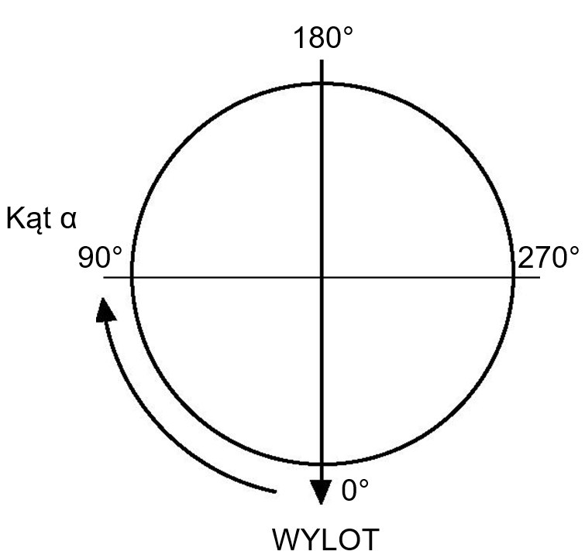
 | Razem cena netto [zł] | 0
2. | Właz żeliwny fi 600 z wypełnieniem betonowym klasy D400 - 4 szt.
 | OPIS: Właz z wkładką gumową, montowaną fabrycznie oraz wypełnieniem betonowym C35/45 (pokrywą typu BEGU) dwu lub czterootworowy, samoblokujący bez części ruchomych i wentylacji
 | Razem cena netto [zł] | 0
3. | Rura PVC lita fi 250 SN8 z wydłużonym kielichem i uszczelką typu DIN-LOCK do kanalizacji zewnętrznej L= 3000 mm - 120 mb (40 szt.)
 | Razem cena netto [zł] | 0
4. | Nasuwka PP lita fi 250 SN8 do kanalizacji zewnętrznej - 6 szt.
 | Razem cena netto [zł] | 0
5. | Korek PP fi 160 do kanalizacji zewnętrznej - 10 szt.
 | Razem cena netto [zł] | 0
6. | Korek PP fi 250 do kanalizacji zewnętrznej - 1 szt.
 | Razem cena netto [zł] | 0
7. | Rura PEHD wodociągowa Ø160 mm SDR17 PE100 (14 sztang L=12mb) - 168mb
 | Razem cena netto [zł] | 0
8. | Hydrant ppoż. DN80 Rd=1500, prod. JAFAR typ. 8855.1 - 2 szt.
 | Razem cena netto [zł] | 0
9. | Zasuwa miękkouszczelniona F5 długa Ø80 mm (żeliwo sferoidalne) prod. JAFAR - 2 szt.
 | Razem cena netto [zł] | 0
10. | Kolano ze stopką N DN80 żeliwo sferoidalne - 2 szt.
 | Razem cena netto [zł] | 0
11. | Trójnik redukcyjny doczołowy 160/90 SDR17 - 2 szt.
 | Razem cena netto [zł] | 0
12. | Mufa elektrooporowa PE Ø160 mm SDR17 PE100 - 20 szt.
 | Razem cena netto [zł] | 0
13. | Tuleja PE Ø160mm SDR17 PE100 - 6szt.
 | Razem cena netto [zł] | 0
14. | Kołnierz luźny, stalowy galwanizowany Ø150/160 mm - 6 szt.
 | Razem cena netto [zł] | 0
15. | Kołnierz luźny, stalowy galwanizowany Ø80/90 mm - 6 szt.
 | Razem cena netto [zł] | 0
16. | Kołnierz ślepy stalowy galwanizowny Ø150/160 mm - 1 szt.
 | Razem cena netto [zł] | 0
17. | Uszczelka EPDM z uszami Ø150 mm - 6 szt.
 | Razem cena netto [zł] | 0
18. | Uszczelka EPDM z uszami Ø80 mm - 8 szt.
 | Razem cena netto [zł] | 0
19. | Śruba M16x70 pełny gwint + podkładka + nakrętka - 64 kpl.
 | Razem cena netto [zł] | 0
20. | Śruba M16x90 pełny gwin + podkładka + nakrętka - 32 kpl.
 | Razem cena netto [zł] | 0

 | Razem [poz. 1-20] cena netto [zł] | 0

